关系图
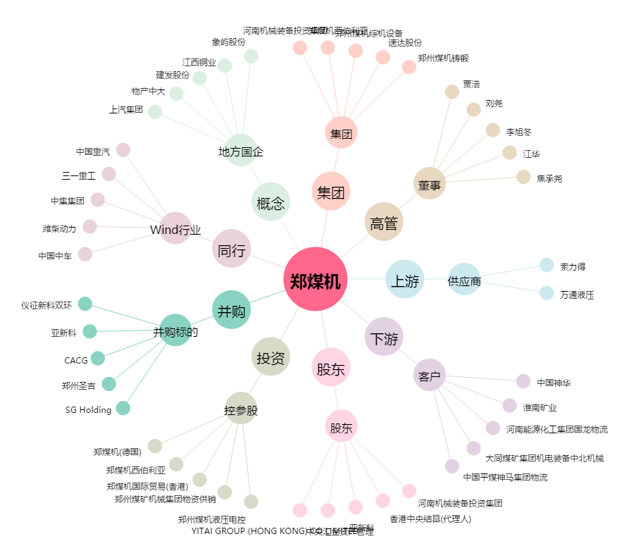
郑煤机[601717.SH] - 关系概览图

